Plan1
Gestos fixos |  | Vencimento | Valor |  | Data Atualizada
Básico | Telefone | 2020-01-01 | R$ 80.00
 | Luz | 2020-02-05 | R$ 123.00 |  | Função: hoje
 | Água | 2020-02-10 | R$ 25.00
Educação | Escola | 2020-02-15 | R$ 358.00
Saúde | Plano de saúde | 2020-03-20 | R$ 137.00
Moradia | Aluguél | 2020-03-30 | R$ 800.00
 | Condomínio | 2020-03-31 | R$ 125.25

Soma das Despesas
Média Despesas
Maior Despesa
Menor Despesa

Boletim Escolar
Diciplinas | 1ª Bim. | 2ª Bim. | 3ª Bim. | 4ª Bim. | Média | Situação
Português | 9 | 5 | 5 | 7
Matemática | 7.5 | 4 | 6.5 | 7.5
História | 5 | 6.5 | 5 | 4.5
Geografia | 6.5 | 3.5 | 7 | 7
Quimica | 4 | 4 | 8 | 4
Filosofia | 8.5 | 7 | 4 | 8.5
Fisica | 3.5 | 3.5 | 4 | 10

Maior valor |  |  |  |  | Quando a média for menor que igual 4,5 então o aluno está “reprovado”, senão quando a média for menor igual 6,5 então o aluno está “recuperação” senão “aprovado”
Menor valor
Média
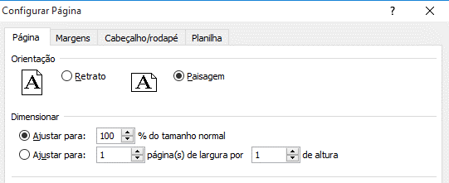

ATENÇÃO: CTRL + P

Intrenet: Digite o link e responda as perguntas |  |  |  | https://forms.gle/aLDxfjYe3b4gNZjQ6

